概要
概要
 | ■はじめに
 |  | 本文書は、郵便番号ポリゴン生成ツール CreateZipCodePolygon（以下、本ツール）の機能仕様について記したものである。

 | ■インプット情報
 |  | 本文書を作成するにあたって以下の資料等をインプット情報として用いた。

 |  |  | 資料名 | パス
 |  |  | 要件定義書 | \\win\tdc\Common\dev2-4G\05_Project\22期\SJ国内\郵便番号ポリゴン\要件定義書_郵便番号ポリゴン生成ツール_20151215.xlsx
 |  |  | 要件定義書 | \\win\tdc\Common\dev2-4G\05_Project\23期\郵便番号ポリゴン\要件定義\郵便番号ポリゴン初期インポートツール_要件定義書.xlsx

郵便番号ポリゴン
シェープデータ
 | ■アプリケーション構成
 |  | 本ツールの構成を以下に示す。

proteus

本ツール

SiNDY
郵便番号ポリゴン
データ
SiNDY
ZIPCODE_AREA

 | ■開発環境
 |  | 本ツールの開発環境を以下に示す。

 |  |  | クライアント環境
 |  |  | OS |  | Windows 7 SP1
 |  |  | 開発ツール |  | Visual Studio 2015 (Professional Edition) SP3 | ※コンパイラは2012
 |  |  | プログラム言語 |  | C++
 |  |  | その他 |  | なし

 | ■動作環境
 |  | 本ツールの動作環境を以下に示す。

 |  |  | OS |  | Windows 7 SP1
 |  |  | フレームワーク |  | -
 |  |  | 必須コンポーネント |  | Oracle 11g クライアント
 |  |  | WEBブラウザ |  | -
 |  |  | その他 |  | SiNDY DBに接続できること
 |  |  |  |  | 住所DB に接続できること

 | ■ビルド仕様
 |  |  | 関連ライブラリ |  | AddrLib
 |  |  |  |  | schemalib
 |  |  |  |  | sindylib_core
 |  |  |  |  | sindylib_base
 |  |  |  |  | WinLib
 |  |  |  |  | ArcHelperEx
 |  |  |  |  | crd_cnv
 |  |  |  |  | oo4o

 | ■バイナリ管理
 |  | 本ツールの格納パスを以下に示す。

 |  |  | 格納パス |  | \\win\tdc\Tools\SiNDY-u\map\CreateZipCodePolygon

 | ■使用部門/工程
 |  | 本ツールの使用部門、使用工程を以下に示す。

 |  |  | 使用部門 |  | 第二技術部第五技術G、地図DB制作部第一制作G
 |  |  | 使用工程 |  | データリリース工程(第二技術部第五技術G)、データインポート(地図DB制作部第一制作G)

 | ■ツールタイプ

 |  |  | 分類 |  | リリース、インポート
 |  |  | 処理タイプ |  | Shape変換、インポート
 |  |  | Arc使用 |  | ○
 |  |  | 空間キャッシュ使用 |  | ×

処理フロー
処理フロー
 | ■全体フロー

実行時オプションの
確認

住所マスタ取得

郵便番号ポリゴン
生成/出力

 | ■郵便番号ポリゴン生成フロー(SHPモード)

郵便番号、住所コード
リスト化
このときCITY_ADMINと住所マスタの整合をチェックする

郵便番号とCITY_ADMINのOIDの対応表作成

対応表全て処理済み？
YES
NO

OBJECTID IN (xx, xx) で検索
CITY_ADMIN
取得

フィーチャ全て
処理済？
YES
NO

マルチポリゴン解消
ADDRCODEとして
形状取得及びマージ

POLYGONIDの付与
ADDRCODE2
!= 000000
NO

出力
YES
ADDRCODE2として
形状取得及びマージ

 | ■郵便番号ポリゴン生成フロー(SDEモード)

郵便番号、住所コード
リスト化
このときCITY_ADMINと住所マスタの整合をチェックする

郵便番号とCITY_ADMINのOIDの対応表作成

対応表全て処理済み？
YES
NO

OBJECTID IN (xx, xx) で検索
CITY_ADMIN
取得

フィーチャ全て
処理済？
YES

NO
マルチポリゴン解消
形状取得及びマージ

出力

シェープ出力イメージ
CITY_ADMIN
実際は全部重なる

CITYCODE : 01424
zip_pol
ポリゴンID

ADDRCODE 023 000
ADDRCODE2 010 000
014 000
008 000
ZIPCODE 079-0300
079-0313
079-0304
1
6
2

005 000
000 000
079-0305
024 000
010 000
shape変換
079-0314
3
7
024 000
008 000

021 000
005 000
005 000
000 000
079-0305
079-0312
4
5

AREACODE_MASTER
zip_tbl

PREF | CITY | OAZA | AZA | ZIPCODE | POLYGON_ID | PREF | CITY | OAZA | AZA
01 | 424 | 005 | 000 | 0790305 | 1 | 01 | 424 | 008 | 000
01 | 424 | 008 | 000 | 0790300 | 1 | 01 | 424 | 010 | 000
01 | 424 | 010 | 000 | 0790300 | 2 | 01 | 424 | 014 | 000
01 | 424 | 014 | 000 | 0790304 | 3 | 01 | 424 | 005 | 000
01 | 424 | 020 | 000 | 0790306 | 4 | 01 | 424 | 005 | 000
01 | 424 | 021 | 000 | 0790314 | 5 | 01 | 424 | 021 | 000
01 | 424 | 023 | 000 | 0790312 | 6 | 01 | 424 | 023 | 000
01 | 424 | 024 | 000 | 0790313 | 7 | 01 | 424 | 024 | 000

改修時の注意点
改修時の注意点
 |  | もし処理フローを大幅に変更したい場合は以下のケースでもポリゴンがマージされるように気をつけること。
 |  | ※その時点での住所マスタの内容により、該当の住所がそのケースに当てはまらなくなっている可能性もある。
 |  | ※画像のポリゴン上に表示されている数字は郵便番号

 | 都道府県をまたいで同じ郵便番号を持つケース
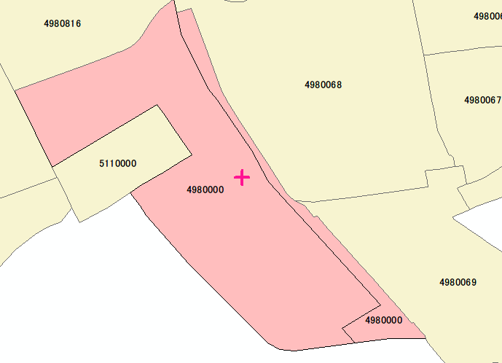

三重県 桑名郡木曽岬町
新輪 ○丁目

愛知県 弥富市 曙 ○丁目

 | 市区町村をまたいで同じ郵便番号を持つケース
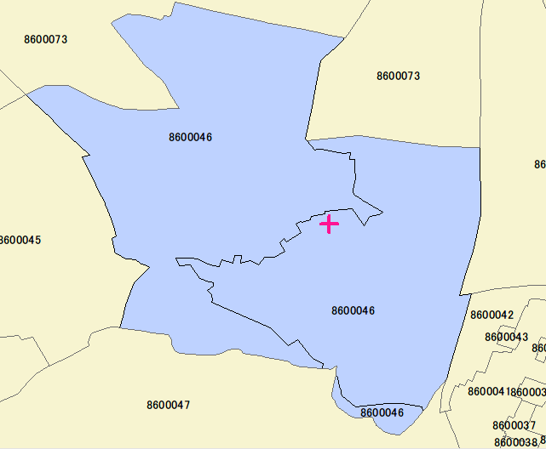
熊本県 熊本市 西区
横手 ○丁目

熊本県 熊本市 中央区
横手 ○丁目

付表
検証項目書に載せきれない検証ケース、検証データ、参考情報等は
本シートに記載します。
シートはコピーして増やしても構いません。
※不要な場合は本シートを削除してください
※本シートを使用する場合はこのテキストボックスを削除してください

